Hoja1
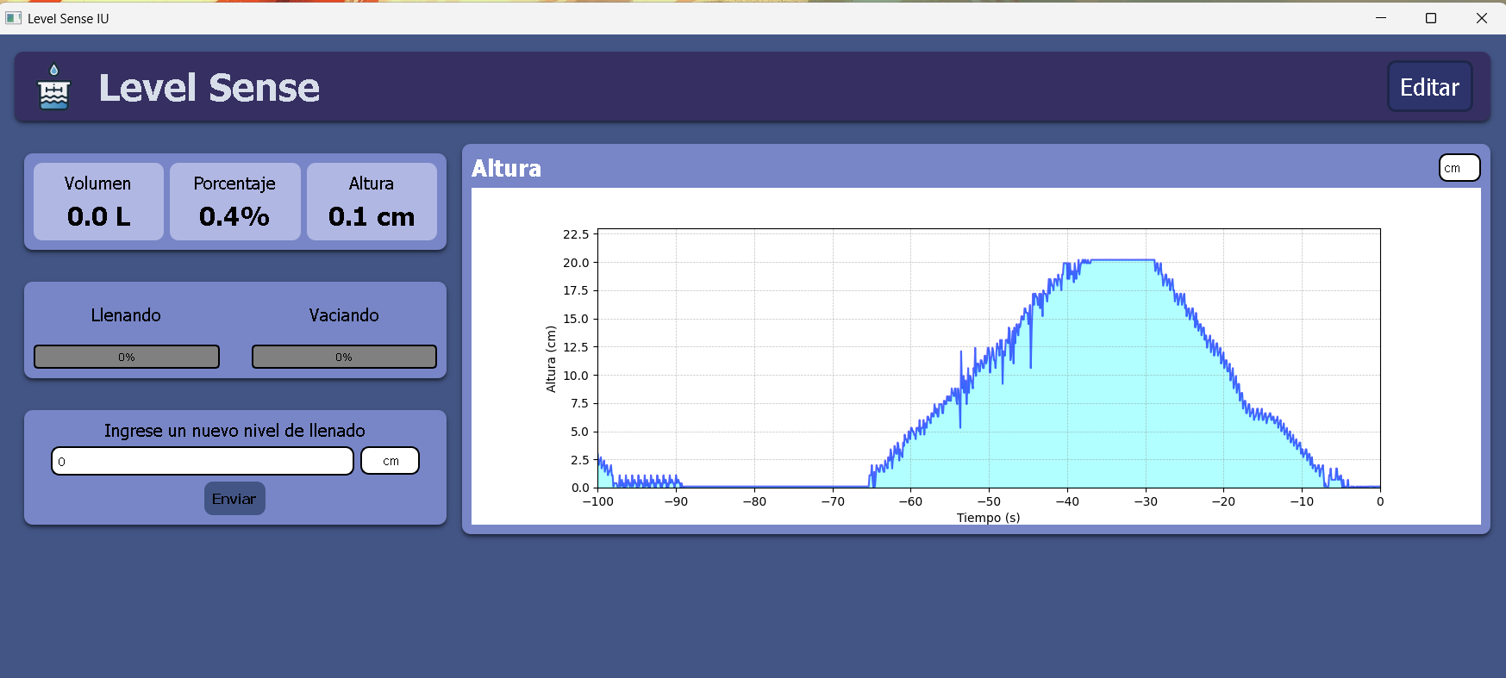
DATOS DEL LLENADO |  |  |  |  | Diametro del recipiente | 10
Intervalo (s) | Nivel inicial (cm) | Nivel final (cm) | ΔNivel (cm) | Volumen (Cm^3) | Caudal (cm³/s) | Caudal (L/s)
0 | 0 | 3.47 | 3.47 | 272.5331627 | 61.103977112 | 0.061103977112
5 | 3.47 | 7.36 | 7.36 | 578.05304826 | 32.672563597 | 0.032672563597
10 | 7.36 | 9.44 | 9.44 | 741.41586625 | 65.030967929 | 0.065030967929
16 | 9.44 | 13.58 | 13.58 | 1066.5707059 | 30.159289474 | 0.030159289474
20 | 13.58 | 15.5 | 15.5 | 1217.3671533
25 | 15.5 |  |  | PROMEDIO | 47.241699528 | 0.047241699528

DATOS DEL VACIADO
Intervalo (s) | Nivel inicial (cm) | Nivel final (cm) | ΔNivel (cm) | Volumen (cm³) | Caudal (cm³/s) | Caudal (L/s)
0 | 18.39 | 14.21 | -4.18 | -328.2964323 | -69.586277277 | -0.069586277277
5 | 14.21 | 9.78 | -8.61 | -676.22781869 | -59.376101153 | -0.059376101153
10 | 9.78 | 6 | -12.39 | -973.10832445 | -49.637163927 | -0.049637163927
15 | 6 | 2.84 | -15.55 | -1221.2941441 | -60.318578949 | -0.060318578949
20 | 2.84 | -1 | -19.39 | -1522.8870388
25 | -1 |  |  | PROMEDIO | -59.729530326 | -0.059729530326

AREA DEL RECIPIENTE | 78.53981634 | Acción | Caudal (cm³/s) | KK (cm³/s por unidad PWM) | Velocidad de cambio de nivel (cm)
 |  | Llenado | ≈ 39.43 | ≈ 0.1547 | 0.62248681342
 |  | Vaciado | ≈ 49.35 | ≈ 0.1937 | -0.77005527666
 |  |  |  |  |  |  | 20.0003025

Nivel Real | Nivel Medido | Error | medida corregida | Error
0 | 0 | 0 | 0 | 0
0.4 | 0.6 | 50% | 0.624 | 56%
1.7 | 0.93 | 45% | 0.9672 | 43%
Nivel real VS medido VS corregido
2.4 | 1.89 | 21% | 1.9656 | 18%
3.2 | 2.52 | 21% | 2.6208 | 18%
3.7 | 2.8 | 24% | 2.912 | 21%
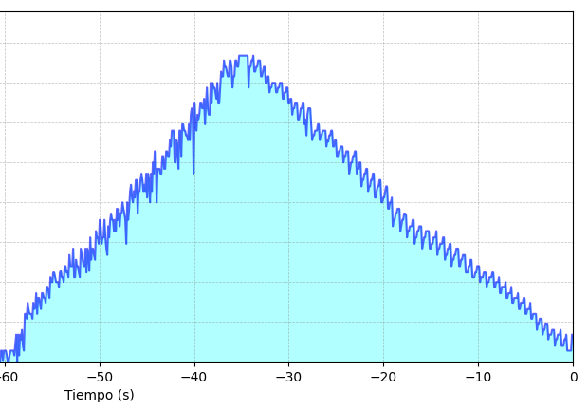
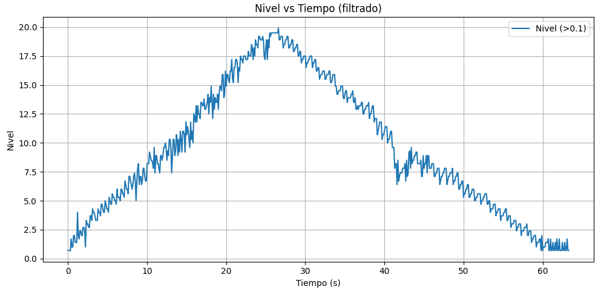
4 | 4.1 | 2% | 4.264 | 7%
4.6 | 4.1 | 11% | 4.264 | 7% |  |  |  |  | LLENADO |  | VACIADO |  |  | LLENADO |  | VACIADO
5.5 | 5.05 | 8% | 5.252 | 5% |  |  |  |  | tiempo | nivel | tiempo | nivel |  | tiempo | nivel | tiempo | nivel
6.5 | 5.37 | 17% | 5.5848 | 14% |  |  |  |  | 38.5 | 0 | 65.1 | 12.2 |  | 0 | 0 | 26 | 19.5
7 | 6.41 | 8% | 6.6664 | 5% |  |  |  |  | 65.1 | 19.2 | 99.5 | 0.74 |  | 26 | 19.2 | 61 | 0.5
7.8 | 6.77 | 13% | 7.0408 | 10%
9 | 8.14 | 10% | 8.4656 | 6% |  |  |  | tiempo | 26.6 | s | tiempo | 34.4 | tiempo | 26 | s | tiempo | 35
9.6 | 8.14 | 15% | 8.4656 | 12% |  |  |  | velocidad | 0.72180451128 | cm /s | velocidad | -0.33313953488 | velocidad | 0.73846153846 | cm /s | velocidad | -0.54285714286
11.1 | 10.91 | 2% | 11.3464 | 2%
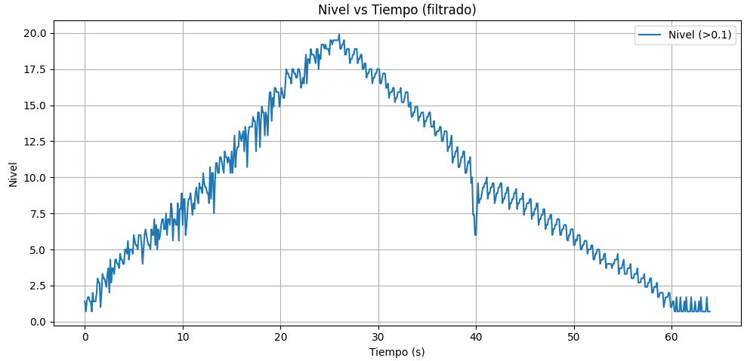
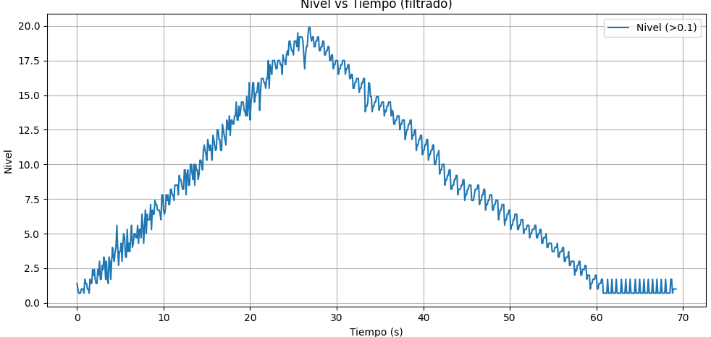
12.1 | 10.91 | 10% | 11.3464 | 6%
13 | 12.63 | 3% | 13.1352 | 1% |  |  |  |  | LLENADO |  | VACIADO |  |  | LLENADO |  | VACIADO
13.5 | 13.58 | 1% | 14.1232 | 5% |  |  |  |  | tiempo | nivel | tiempo | nivel |  | tiempo | nivel | tiempo | nivel
14.1 | 13.28 | 6% | 13.8112 | 2% |  |  |  |  | 0 | 0 | 25.5 | 19.5 |  | 0 | 0 | 26.8 | 19.2
14.7 | 13.92 | 5% | 14.4768 | 2% |  |  |  |  | 25.5 | 19.5 | 60.5 | 0.75 |  | 26.8 | 19.2 | 61 | 0.7
15.3 | 15.2 | 1% | 15.808 | 3%
16.2 | 15.2 | 6% | 15.808 | 2% |  |  |  | tiempo | 25.5 | s | tiempo | 35 | tiempo | 26.8 | s | tiempo | 34.2
17 | 16.15 | 5% | 16.796 | 1% |  |  |  | velocidad | 0.76470588235 | cm /s | velocidad | -0.53571428571 | velocidad | 0.71641791045 | cm /s | velocidad | -0.54093567251
17.5 | 17.12 | 2% | 17.8048 | 2%
18.5 | 18.7 | 1% | 19.448 | 5%
19.4 | 18.39 | 5% | 19.1256 | 1%
20 | 19.4 | 3% | 20.176 | 1%

Hoja2
LLENADO
VACIADO
Tiempo (s) | Nivel | Tiempo (s) | Nivel
0 | 0.4 | 0 | 1.4
0.1 | 0.7 | 0.1 | 1
0.2 | 0.4 | 0.2 | 0.7
0.3 | 0.7 | 0.3 | 0.7
0.4 | 0.7 | 0.4 | 0.7
0.5 | 0.4 | 0.5 | 1
0.6 | 0.7 | 0.6 | 1
0.7 | 0.7 | 0.7 | 1
0.8 | 0.7 | 0.8 | 0.7
0.9 | 0.7 | 0.9 | 1.7
1 | 0.7 | 1 | 1.4
1.1 | 0.4 | 1.1 | 1.4
1.2 | 0.4 | 1.2 | 1
1.3 | 0.7 | 1.3 | 1
1.4 | 0.7 | 1.4 | 0.7
1.5 | 0.7 | 1.5 | 1.7
1.6 | 0.7 | 1.6 | 1.4
1.7 | 0.4 | 1.7 | 1.4
1.8 | 1.1 | 1.8 | 2.4
1.9 | 1.7 | 1.9 | 2
2 | 1.7 | 2 | 2.4
2.1 | 0.4 | 2.1 | 1.7
2.2 | 1.7 | 2.2 | 1.4
2.3 | 1.4 | 2.3 | 1.4
2.4 | 2 | 2.4 | 2.4
2.5 | 1 | 2.5 | 2
2.6 | 0.7 | 2.6 | 3
2.7 | 3 | 2.7 | 1.7
2.8 | 3 | 2.8 | 1.7
2.9 | 2.7 | 2.9 | 2.7
3 | 3.7 | 3 | 2.4
3.1 | 3.3 | 3.1 | 3.3
3.2 | 3 | 3.2 | 3
3.3 | 3 | 3.3 | 1.7
3.4 | 3 | 3.4 | 3
3.5 | 2.7 | 3.5 | 1.7
3.6 | 3.7 | 3.6 | 1.4
3.7 | 3.3 | 3.7 | 3.3
3.8 | 3.4 | 3.8 | 3
3.9 | 4.3 | 3.9 | 1.7
4 | 3 | 4 | 3
4.1 | 4 | 4.1 | 4
4.2 | 4 | 4.2 | 3.3
4.3 | 3.7 | 4.3 | 3
4.4 | 3.3 | 4.4 | 3.7
4.5 | 4.3 | 4.5 | 4
4.6 | 4.3 | 4.6 | 5.6
4.7 | 4 | 4.7 | 4
4.8 | 4 | 4.8 | 2.7
4.9 | 3.7 | 4.9 | 3.7
5 | 4.7 | 5 | 3.7
5.1 | 4.7 | 5.1 | 4.3
5.2 | 4.4 | 5.2 | 3
5.3 | 4 | 5.3 | 4.3
5.4 | 5.3 | 5.4 | 5
5.5 | 5 | 5.5 | 4.7
5.6 | 5 | 5.6 | 3.3
5.7 | 5.6 | 5.7 | 3.3
5.8 | 5.6 | 5.8 | 5.3
5.9 | 5.3 | 5.9 | 3.7
6 | 5 | 6 | 4.3
6.1 | 5 | 6.1 | 3.7
6.2 | 5 | 6.2 | 4.7
6.3 | 4.7 | 6.3 | 5.6
6.4 | 5.6 | 6.4 | 4
6.5 | 5.7 | 6.5 | 4.3
6.6 | 5.3 | 6.6 | 5
6.7 | 5.3 | 6.7 | 5
6.8 | 5 | 6.8 | 4.7
6.9 | 6 | 6.9 | 4.7
7 | 6 | 7 | 5.6
7.1 | 5.6 | 7.1 | 4.3
7.2 | 5.7 | 7.2 | 5.3
7.3 | 5.3 | 7.3 | 5.3
7.4 | 6.7 | 7.4 | 4.7
7.5 | 6 | 7.5 | 6.4
7.6 | 6 | 7.6 | 5.6
7.7 | 6 | 7.7 | 4.3
7.8 | 7.1 | 7.8 | 5.6
7.9 | 5.3 | 7.9 | 6.7
8 | 5.3 | 8 | 5
8.1 | 6.4 | 8.1 | 6.4
8.2 | 6 | 8.2 | 6
8.3 | 6 | 8.3 | 6
8.4 | 5.6 | 8.4 | 6
8.5 | 5.3 | 8.5 | 7.1
8.6 | 7.1 | 8.6 | 5.3
8.7 | 6.7 | 8.7 | 6.7
8.8 | 6.4 | 8.8 | 6.4
8.9 | 6 | 8.9 | 6.4
9 | 6 | 9 | 7.4
9.1 | 7.1 | 9.1 | 7.1
9.2 | 5.6 | 9.2 | 7.1
9.3 | 7.1 | 9.3 | 6.7
9.4 | 6.7 | 9.4 | 6.7
9.5 | 5.7 | 9.5 | 6.7
9.6 | 7.8 | 9.6 | 6.4
9.7 | 6.4 | 9.7 | 6
9.8 | 7.1 | 9.8 | 7.8
9.9 | 7.1 | 9.9 | 7.8
10 | 6.7 | 10 | 6.7
10.1 | 6.4 | 10.1 | 6.4
10.2 | 8.2 | 10.2 | 6.7
10.3 | 7.8 | 10.3 | 7.8
10.4 | 7.8 | 10.4 | 7.4
10.5 | 7.4 | 10.5 | 7.8
10.6 | 8.9 | 10.6 | 7.1
10.7 | 8.5 | 10.7 | 7.1
10.8 | 7.4 | 10.8 | 8.2
10.9 | 7.8 | 10.9 | 8.2
11 | 7.8 | 11 | 7.8
11.1 | 8.9 | 11.1 | 7.8
11.2 | 7.8 | 11.2 | 7.4
11.3 | 7.1 | 11.3 | 8.5
11.4 | 6.7 | 11.4 | 8.5
11.5 | 8.5 | 11.5 | 8.5
11.6 | 7.8 | 11.6 | 8.5
11.7 | 8.9 | 11.7 | 7.8
11.8 | 9.3 | 11.8 | 9.2
11.9 | 8.9 | 11.9 | 8.9
12 | 8.9 | 12 | 8.9
12.1 | 8.2 | 12.1 | 8.5
12.2 | 8.9 | 12.2 | 8.2
12.3 | 8.2 | 12.3 | 8.2
12.4 | 9.6 | 12.4 | 9.6
12.5 | 8.9 | 12.5 | 9.6
12.6 | 9.6 | 12.6 | 7.8
12.7 | 8.5 | 12.7 | 9.3
12.8 | 9.3 | 12.8 | 9.6
12.9 | 9.3 | 12.9 | 8.5
13 | 10 | 13 | 8.5
13.1 | 9.6 | 13.1 | 10
13.2 | 9.3 | 13.2 | 10
13.3 | 8.9 | 13.3 | 9.3
13.4 | 7.4 | 13.4 | 8.9
13.5 | 10 | 13.5 | 10
13.6 | 8.9 | 13.6 | 8.5
13.7 | 9.6 | 13.7 | 10
13.8 | 10.7 | 13.8 | 9.6
13.9 | 11.1 | 13.9 | 9.6
14 | 10.3 | 14 | 8.9
14.1 | 10 | 14.1 | 9.3
14.2 | 10.7 | 14.2 | 10.3
14.3 | 10.3 | 14.3 | 10.3
14.4 | 11.4 | 14.4 | 10
14.5 | 11.4 | 14.5 | 9.6
14.6 | 9.3 | 14.6 | 11
14.7 | 10.7 | 14.7 | 11.4
14.8 | 10.7 | 14.8 | 11
14.9 | 11.4 | 14.9 | 10.7
15 | 11.8 | 15 | 10.3
15.1 | 11.4 | 15.1 | 11.8
15.2 | 10.7 | 15.2 | 11.4
15.3 | 11.1 | 15.3 | 11
15.4 | 10.7 | 15.4 | 11.4
15.5 | 11.8 | 15.5 | 11
15.6 | 10.3 | 15.6 | 10.3
15.7 | 11.8 | 15.7 | 12.1
15.8 | 11.4 | 15.8 | 11.8
15.9 | 10 | 15.9 | 11.4
16 | 11.8 | 16 | 11
16.1 | 10.7 | 16.1 | 11.1
16.2 | 12.5 | 16.2 | 12.5
16.3 | 11.8 | 16.3 | 12.5
16.4 | 13.2 | 16.4 | 11.8
16.5 | 13.2 | 16.5 | 11.8
16.6 | 10 | 16.6 | 11
16.7 | 12.1 | 16.7 | 11
16.8 | 12.1 | 16.8 | 12.9
16.9 | 12.1 | 16.9 | 12.5
17 | 11.8 | 17 | 12.1
17.1 | 11.8 | 17.1 | 11.8
17.2 | 12.9 | 17.2 | 11.4
17.3 | 12.9 | 17.3 | 13.2
17.4 | 12.1 | 17.4 | 12.9
17.5 | 12.1 | 17.5 | 12.5
17.6 | 13.2 | 17.6 | 13.5
17.7 | 13.2 | 17.7 | 12.1
17.8 | 12.9 | 17.8 | 13.2
17.9 | 12.9 | 17.9 | 13.2
18 | 13.9 | 18 | 12.9
18.1 | 13.5 | 18.1 | 12.9
18.2 | 14.5 | 18.2 | 13.5
18.3 | 14.5 | 18.3 | 13.5
18.4 | 14.5 | 18.4 | 14.5
18.5 | 12.5 | 18.5 | 13.2
18.6 | 12.5 | 18.6 | 13.2
18.7 | 13.9 | 18.7 | 14.2
18.8 | 13.5 | 18.8 | 13.5
18.9 | 12.1 | 18.9 | 13.9
19 | 14.5 | 19 | 14.5
19.1 | 14.5 | 19.1 | 14.5
19.2 | 12.9 | 19.2 | 14.5
19.3 | 14.9 | 19.3 | 13.9
19.4 | 14.9 | 19.4 | 13.8
19.5 | 14.5 | 19.5 | 13.5
19.6 | 14.5 | 19.6 | 14.9
19.7 | 14.2 | 19.7 | 13.5
19.8 | 14.2 | 19.8 | 14.2
19.9 | 13.9 | 19.9 | 15.9
20 | 14.9 | 20 | 13.2
20.1 | 13.9 | 20.1 | 14.5
20.2 | 15.5 | 20.2 | 14.9
20.3 | 15.9 | 20.3 | 15.9
20.4 | 15.5 | 20.4 | 15.9
20.5 | 11.8 | 20.5 | 14.5
20.6 | 16.2 | 20.6 | 14.9
20.7 | 14.9 | 20.7 | 15.2
20.8 | 14.5 | 20.8 | 15.2
20.9 | 15.5 | 20.9 | 15.9
21 | 15.2 | 21 | 15.9
21.1 | 15.5 | 21.1 | 13.9
21.2 | 16.2 | 21.2 | 15.2
21.3 | 16.2 | 21.3 | 16.2
21.4 | 15.9 | 21.4 | 16.2
21.5 | 15.9 | 21.5 | 16.2
21.6 | 16.5 | 21.6 | 15.9
21.7 | 14.9 | 21.7 | 15.9
21.8 | 16.2 | 21.8 | 15.5
21.9 | 17.2 | 21.9 | 16.2
22 | 15.9 | 22 | 16.2
22.1 | 15.5 | 22.1 | 17.5
22.2 | 15.5 | 22.2 | 15.5
22.3 | 17.5 | 22.3 | 17.2
22.4 | 16.2 | 22.4 | 16.9
22.5 | 17.5 | 22.5 | 16.5
22.6 | 17.2 | 22.6 | 17.5
22.7 | 17.2 | 22.7 | 17.5
22.8 | 16.9 | 22.8 | 17.5
22.9 | 16.5 | 22.9 | 17.2
23 | 17.5 | 23 | 16.9
23.1 | 16.2 | 23.1 | 16.9
23.2 | 16.2 | 23.2 | 17.5
23.3 | 17.2 | 23.3 | 17.5
23.4 | 18.2 | 23.4 | 17.5
23.5 | 17.9 | 23.5 | 17.2
23.6 | 17.9 | 23.6 | 17.2
23.7 | 18.9 | 23.7 | 16.5
23.8 | 18.5 | 23.8 | 17.9
23.9 | 18.5 | 23.9 | 17.5
24 | 18.2 | 24 | 17.5
24.1 | 17.9 | 24.1 | 17.2
24.2 | 17.9 | 24.2 | 17.9
24.3 | 18.9 | 24.3 | 18.2
24.4 | 18.9 | 24.4 | 17.9
24.5 | 18.5 | 24.5 | 18.9
24.6 | 17.2 | 24.6 | 18.9
24.7 | 17.9 | 24.7 | 18.5
24.8 | 17.9 | 24.8 | 18.2
24.9 | 18.9 | 24.9 | 18.2
25 | 18.9 | 25 | 17.9
25.1 | 18.5 | 25.1 | 18.9
25.2 | 18.5 | 25.2 | 18.9
25.3 | 19.2 | 25.3 | 18.9
25.4 | 19.2 | 25.4 | 18.5
25.5 | 19.2 | 25.5 | 19.5
25.6 | 19.2 | 25.6 | 18.2
25.7 | 19.2 | 25.7 | 19.2
25.8 | 19.2 | 25.8 | 19.2
25.9 | 19.2 | 25.9 | 19.2
26 | 19.2 | 26 | 19.2
26.1 | 19.2 | 26.1 | 18.9
26.2 | 19.2 | 26.2 | 17.9
26.3 | 17.2 | 26.3 | 16.9
26.4 | 18.5 | 26.4 | 17.9
26.5 | 18.5 | 26.5 | 18.5
26.6 | 18.9 | 26.6 | 18.5
26.7 | 18.9 | 26.7 | 19.5
26.8 | 19.2 | 26.8 | 19.9
26.9 | 18.2 | 26.9 | 19.9
27 | 18.2 | 27 | 19.2
27.1 | 18.5 | 27.1 | 18.9
27.2 | 18.5 | 27.2 | 19.2
27.3 | 18.9 | 27.3 | 19.2
27.4 | 18.9 | 27.4 | 18.5
27.5 | 18.9 | 27.5 | 18.5
27.6 | 17.9 | 27.6 | 18.9
27.7 | 17.9 | 27.7 | 18.9
27.8 | 18.2 | 27.8 | 19.2
27.9 | 18.5 | 27.9 | 19.2
28 | 18.5 | 28 | 18.2
28.1 | 17.5 | 28.1 | 18.2
28.2 | 17.5 | 28.2 | 18.5
28.3 | 17.9 | 28.3 | 18.5
28.4 | 17.9 | 28.4 | 18.9
28.5 | 16.9 | 28.5 | 18.9
28.6 | 17.2 | 28.6 | 17.9
28.7 | 17.2 | 28.7 | 17.9
28.8 | 17.5 | 28.8 | 18.2
28.9 | 17.5 | 28.9 | 18.2
29 | 17.5 | 29 | 18.5
29.1 | 17.5 | 29.1 | 18.5
29.2 | 16.9 | 29.2 | 17.5
29.3 | 16.9 | 29.3 | 17.5
29.4 | 17.2 | 29.4 | 17.9
29.5 | 17.2 | 29.5 | 17.9
29.6 | 17.5 | 29.6 | 16.9
29.7 | 17.5 | 29.7 | 17.2
29.8 | 17.5 | 29.8 | 17.2
29.9 | 16.5 | 29.9 | 17.5
30 | 16.5 | 30 | 17.5
30.1 | 16.9 | 30.1 | 17.5
30.2 | 16.9 | 30.2 | 16.5
30.3 | 17.2 | 30.3 | 16.9
30.4 | 17.2 | 30.4 | 16.9
30.5 | 16.2 | 30.5 | 17.2
30.6 | 16.2 | 30.6 | 17.2
30.7 | 16.5 | 30.7 | 17.5
30.8 | 16.5 | 30.8 | 17.5
30.9 | 15.5 | 30.9 | 17.5
31 | 15.9 | 31 | 16.5
31.1 | 15.9 | 31.1 | 16.9
31.2 | 16.2 | 31.2 | 16.9
31.3 | 16.2 | 31.3 | 17.2
31.4 | 16.2 | 31.4 | 17.2
31.5 | 15.2 | 31.5 | 16.2
31.6 | 15.2 | 31.6 | 16.2
31.7 | 15.5 | 31.7 | 16.5
31.8 | 15.9 | 31.8 | 16.5
31.9 | 15.9 | 31.9 | 15.5
32 | 16.2 | 32 | 15.5
32.1 | 16.2 | 32.1 | 15.9
32.2 | 14.9 | 32.2 | 15.9
32.3 | 15.2 | 32.3 | 16.2
32.4 | 14.2 | 32.4 | 16.2
32.5 | 15.5 | 32.5 | 16.2
32.6 | 15.9 | 32.6 | 15.2
32.7 | 15.9 | 32.7 | 15.5
32.8 | 15.9 | 32.8 | 15.5
32.9 | 14.9 | 32.9 | 15.9
33 | 13.9 | 33 | 15.9
33.1 | 14.2 | 33.1 | 16.2
33.2 | 14.2 | 33.2 | 16.2
33.3 | 14.5 | 33.3 | 13.8
33.4 | 14.5 | 33.4 | 14.2
33.5 | 14.5 | 33.5 | 14.2
33.6 | 14.9 | 33.6 | 14.5
33.7 | 14.9 | 33.7 | 15.9
33.8 | 13.9 | 33.8 | 15.8
33.9 | 14.2 | 33.9 | 14.9
34 | 14.2 | 34 | 14.9
34.1 | 14.5 | 34.1 | 13.8
34.2 | 14.5 | 34.2 | 14.2
34.3 | 14.5 | 34.3 | 14.2
34.4 | 14.5 | 34.4 | 14.5
34.5 | 13.5 | 34.5 | 14.5
34.6 | 13.9 | 34.6 | 14.9
34.7 | 13.8 | 34.7 | 14.9
34.8 | 14.2 | 34.8 | 14.9
34.9 | 14.2 | 34.9 | 13.9
35 | 14.5 | 35 | 14.2
35.1 | 14.5 | 35.1 | 14.2
35.2 | 13.5 | 35.2 | 14.5
35.3 | 13.5 | 35.3 | 14.5
35.4 | 13.9 | 35.4 | 14.5
35.5 | 13.9 | 35.5 | 13.5
35.6 | 12.9 | 35.6 | 13.9
35.7 | 12.9 | 35.7 | 13.8
35.8 | 13.2 | 35.8 | 14.2
35.9 | 13.2 | 35.9 | 14.2
36 | 13.5 | 36 | 14.5
36.1 | 13.5 | 36.1 | 14.5
36.2 | 13.5 | 36.2 | 14.5
36.3 | 12.5 | 36.3 | 13.5
36.4 | 12.9 | 36.4 | 13.9
36.5 | 12.9 | 36.5 | 13.8
36.6 | 13.2 | 36.6 | 12.9
36.7 | 13.2 | 36.7 | 12.9
36.8 | 13.2 | 36.8 | 13.2
36.9 | 11.8 | 36.9 | 13.2
37 | 12.1 | 37 | 13.5
37.1 | 12.5 | 37.1 | 13.5
37.2 | 12.5 | 37.2 | 13.5
37.3 | 12.9 | 37.3 | 12.5
37.4 | 12.9 | 37.4 | 12.9
37.5 | 13.2 | 37.5 | 12.9
37.6 | 13.2 | 37.6 | 13.2
37.7 | 11.8 | 37.7 | 13.2
37.8 | 12.1 | 37.8 | 13.2
37.9 | 12.1 | 37.9 | 11.8
38 | 12.5 | 38 | 12.1
38.1 | 12.5 | 38.1 | 12.5
38.2 | 11 | 38.2 | 12.5
38.3 | 11.4 | 38.3 | 12.9
38.4 | 11.4 | 38.4 | 12.9
38.5 | 11.8 | 38.5 | 13.2
38.6 | 11.8 | 38.6 | 13.2
38.7 | 12.1 | 38.7 | 11.8
38.8 | 12.1 | 38.8 | 12.1
38.9 | 10.7 | 38.9 | 12.1
39 | 11 | 39 | 12.5
39.1 | 11 | 39.1 | 12.5
39.2 | 11.4 | 39.2 | 11
39.3 | 11.4 | 39.3 | 11.4
39.4 | 11.8 | 39.4 | 11.4
39.5 | 11.8 | 39.5 | 11.8
39.6 | 10.3 | 39.6 | 11.8
39.7 | 10.3 | 39.7 | 12.1
39.8 | 10.7 | 39.8 | 12.1
39.9 | 11 | 39.9 | 10.7
40 | 11 | 40 | 11
40.1 | 11.4 | 40.1 | 11
40.2 | 11.4 | 40.2 | 11.4
40.3 | 10 | 40.3 | 11.4
40.4 | 10 | 40.4 | 11.8
40.5 | 10.3 | 40.5 | 11.8
40.6 | 10.3 | 40.6 | 10.3
40.7 | 10.7 | 40.7 | 10.7
40.8 | 11 | 40.8 | 10.7
40.9 | 11 | 40.9 | 11
41 | 9.6 | 41 | 11
41.1 | 9.6 | 41.1 | 11.4
41.2 | 10 | 41.2 | 11.4
41.3 | 10 | 41.3 | 10
41.4 | 10.3 | 41.4 | 10
41.5 | 8.5 | 41.5 | 10.3
41.6 | 8.9 | 41.6 | 10.7
41.7 | 8.9 | 41.7 | 10.7
41.8 | 9.3 | 41.8 | 11
41.9 | 9.3 | 41.9 | 9.3
42 | 9.6 | 42 | 9.6
42.1 | 9.6 | 42.1 | 9.6
42.2 | 9.6 | 42.2 | 10
42.3 | 8.2 | 42.3 | 10
42.4 | 8.5 | 42.4 | 10
42.5 | 8.9 | 42.5 | 8.5
42.6 | 8.9 | 42.6 | 8.9
42.7 | 9.3 | 42.7 | 8.9
42.8 | 9.3 | 42.8 | 9.2
42.9 | 9.2 | 42.9 | 9.2
43 | 7.8 | 43 | 9.6
43.1 | 8.2 | 43.1 | 9.6
43.2 | 8.2 | 43.2 | 8.2
43.3 | 8.5 | 43.3 | 8.2
43.4 | 8.5 | 43.4 | 8.5
43.5 | 8.5 | 43.5 | 8.5
43.6 | 8.9 | 43.6 | 8.9
43.7 | 8.9 | 43.7 | 8.9
43.8 | 7.4 | 43.8 | 9.2
43.9 | 7.8 | 43.9 | 9.2
44 | 7.8 | 44 | 7.8
44.1 | 8.2 | 44.1 | 8.2
44.2 | 8.2 | 44.2 | 8.2
44.3 | 8.5 | 44.3 | 8.2
44.4 | 8.5 | 44.4 | 8.5
44.5 | 8.5 | 44.5 | 8.5
44.6 | 7.1 | 44.6 | 8.9
44.7 | 7.4 | 44.7 | 8.9
44.8 | 7.8 | 44.8 | 7.4
44.9 | 7.8 | 44.9 | 7.8
45 | 8.2 | 45 | 7.8
45.1 | 8.2 | 45.1 | 8.2
45.2 | 8.2 | 45.2 | 8.2
45.3 | 8.2 | 45.3 | 8.5
45.4 | 7.1 | 45.4 | 8.5
45.5 | 7.1 | 45.5 | 8.5
45.6 | 7.4 | 45.6 | 7.4
45.7 | 7.4 | 45.7 | 7.4
45.8 | 7.8 | 45.8 | 7.4
45.9 | 7.8 | 45.9 | 7.8
46 | 7.8 | 46 | 8.2
46.1 | 8.2 | 46.1 | 8.2
46.2 | 6.7 | 46.2 | 8.2
46.3 | 7.1 | 46.3 | 8.5
46.4 | 7.1 | 46.4 | 8.5
46.5 | 7.4 | 46.5 | 7.1
46.6 | 7.4 | 46.6 | 7.4
46.7 | 7.4 | 46.7 | 7.4
46.8 | 7.8 | 46.8 | 7.8
46.9 | 7.8 | 46.9 | 7.8
47 | 6.4 | 47 | 8.2
47.1 | 6.7 | 47.1 | 8.2
47.2 | 6.7 | 47.2 | 6.7
47.3 | 7.1 | 47.3 | 7.1
47.4 | 7.1 | 47.4 | 7.1
47.5 | 7.4 | 47.5 | 7.4
47.6 | 7.4 | 47.6 | 7.4
47.7 | 6 | 47.7 | 7.8
47.8 | 6.4 | 47.8 | 7.8
47.9 | 6.4 | 47.9 | 7.8
48 | 6.7 | 48 | 6.7
48.1 | 6.7 | 48.1 | 6.7
48.2 | 7.1 | 48.2 | 7.1
48.3 | 7.1 | 48.3 | 7.1
48.4 | 7.1 | 48.4 | 7.4
48.5 | 6 | 48.5 | 7.4
48.6 | 6 | 48.6 | 7.4
48.7 | 6.4 | 48.7 | 6
48.8 | 6.4 | 48.8 | 6.4
48.9 | 6.7 | 48.9 | 6.7
49 | 6.7 | 49 | 6.7
49.1 | 6.7 | 49.1 | 7.1
49.2 | 5.6 | 49.2 | 7.1
49.3 | 5.6 | 49.3 | 7.1
49.4 | 5.6 | 49.4 | 5.6
49.5 | 6 | 49.5 | 6
49.6 | 6 | 49.6 | 6
49.7 | 6.4 | 49.7 | 6.4
49.8 | 6.4 | 49.8 | 6.4
49.9 | 5.3 | 49.9 | 6.7
50 | 5.3 | 50 | 6.7
50.1 | 5.3 | 50.1 | 5.3
50.2 | 5.6 | 50.2 | 5.6
50.3 | 5.6 | 50.3 | 5.6
50.4 | 6 | 50.4 | 6
50.5 | 6 | 50.5 | 6
50.6 | 6 | 50.6 | 6.4
50.7 | 5 | 50.7 | 6.4
50.8 | 5.3 | 50.8 | 6.4
50.9 | 5.3 | 50.9 | 5.3
51 | 5.3 | 51 | 5.3
51.1 | 5.6 | 51.1 | 5.6
51.2 | 5.6 | 51.2 | 5.6
51.3 | 5.6 | 51.3 | 6
51.4 | 4.7 | 51.4 | 6
51.5 | 5 | 51.5 | 6
51.6 | 5 | 51.6 | 5
51.7 | 5.3 | 51.7 | 5.3
51.8 | 5.3 | 51.8 | 5.3
51.9 | 5.3 | 51.9 | 5.3
52 | 5.6 | 52 | 5.6
52.1 | 5.6 | 52.1 | 5.6
52.2 | 4.7 | 52.2 | 5.6
52.3 | 4.7 | 52.3 | 4.7
52.4 | 5 | 52.4 | 5
52.5 | 5 | 52.5 | 5
52.6 | 5 | 52.6 | 5.3
52.7 | 5.3 | 52.7 | 5.3
52.8 | 4.3 | 52.8 | 5.3
52.9 | 4.3 | 52.9 | 5.6
53 | 4.7 | 53 | 5.6
53.1 | 4.7 | 53.1 | 4.7
53.2 | 4.7 | 53.2 | 4.7
53.3 | 4.7 | 53.3 | 5
53.4 | 5 | 53.4 | 5
53.5 | 4 | 53.5 | 5.3
53.6 | 4 | 53.6 | 5.3
53.7 | 4.3 | 53.7 | 4.3
53.8 | 4.3 | 53.8 | 4.3
53.9 | 4.3 | 53.9 | 4.7
54 | 4.7 | 54 | 4.7
54.1 | 3.7 | 54.1 | 4.7
54.2 | 3.7 | 54.2 | 5
54.3 | 4 | 54.3 | 4
54.4 | 4 | 54.4 | 4
54.5 | 4 | 54.5 | 4.3
54.6 | 4 | 54.6 | 4.3
54.7 | 4.3 | 54.7 | 4.3
54.8 | 3.3 | 54.8 | 4.3
54.9 | 3.3 | 54.9 | 3.7
55 | 3.7 | 55 | 3.7
55.1 | 3.7 | 55.1 | 3.7
55.2 | 3.7 | 55.2 | 4
55.3 | 4 | 55.3 | 4
55.4 | 4 | 55.4 | 4
55.5 | 3 | 55.5 | 4.3
55.6 | 3 | 55.6 | 3.3
55.7 | 3.3 | 55.7 | 3.3
55.8 | 3.3 | 55.8 | 3.7
55.9 | 3.3 | 55.9 | 3.7
56 | 3.7 | 56 | 3.7
56.1 | 2.7 | 56.1 | 4
56.2 | 2.7 | 56.2 | 4
56.3 | 3 | 56.3 | 3
56.4 | 3 | 56.4 | 3
56.5 | 3 | 56.5 | 3.3
56.6 | 3 | 56.6 | 3.3
56.7 | 2 | 56.7 | 3.3
56.8 | 2.4 | 56.8 | 3.7
56.9 | 2.4 | 56.9 | 2.7
57 | 2.7 | 57 | 2.7
57.1 | 2.7 | 57.1 | 3
57.2 | 2.7 | 57.2 | 3
57.3 | 1.7 | 57.3 | 3
57.4 | 2 | 57.4 | 3
57.5 | 2 | 57.5 | 2
57.6 | 2.4 | 57.6 | 2.4
57.7 | 2.4 | 57.7 | 2.3
57.8 | 2.4 | 57.8 | 2.7
57.9 | 1.4 | 57.9 | 2.7
58 | 1.7 | 58 | 3
58.1 | 1.7 | 58.1 | 3
58.2 | 1.7 | 58.2 | 2
58.3 | 2 | 58.3 | 2
58.4 | 2 | 58.4 | 2.4
58.5 | 2 | 58.5 | 2.4
58.6 | 1 | 58.6 | 2.4
58.7 | 1.4 | 58.7 | 2.7
58.8 | 1.4 | 58.8 | 2.7
58.9 | 1.7 | 58.9 | 1.7
59 | 1.7 | 59 | 2
59.1 | 1.7 | 59.1 | 2
59.2 | 2 | 59.2 | 2
59.3 | 1 | 59.3 | 1
59.4 | 1 | 59.4 | 1.4
59.5 | 1 | 59.5 | 1.4
59.6 | 1.4 | 59.6 | 1.7
59.7 | 1.4 | 59.7 | 1.7
59.8 | 1.7 | 59.8 | 1.7
59.9 | 0.7 | 59.9 | 2
60 | 0.7 | 60 | 2
60.1 | 0.7 | 60.1 | 1
60.2 | 0.7 | 60.2 | 1
60.3 | 0.7 | 60.3 | 1.4
60.4 | 1.7 | 60.4 | 1.4
60.5 | 1.7 | 60.5 | 1.4
 |  | 60.6 | 1.7
 |  | 60.7 | 1.7
 |  | 60.8 | 0.7
 |  | 60.9 | 0.7
 |  | 61 | 0.7
 |  | 61.1 | 0.7
 |  | 61.2 | 0.7
 |  | 61.3 | 1.7
 |  | 61.4 | 0.7
 |  | 61.5 | 0.7
 |  | 61.6 | 0.7
 |  | 61.7 | 0.7
 |  | 61.8 | 1.7
 |  | 61.9 | 0.7
 |  | 62 | 0.7
 |  | 62.1 | 0.7
 |  | 62.2 | 0.7
 |  | 62.3 | 1.7
 |  | 62.4 | 0.7
 |  | 62.5 | 0.7
 |  | 62.6 | 0.7
 |  | 62.7 | 0.7
 |  | 62.8 | 0.7
 |  | 62.9 | 1.7
 |  | 63 | 0.7
 |  | 63.1 | 0.7
 |  | 63.2 | 0.7
 |  | 63.3 | 0.7
 |  | 63.4 | 1.7
 |  | 63.5 | 0.7
 |  | 63.6 | 0.7
 |  | 63.7 | 0.7
 |  | 63.8 | 0.7
 |  | 63.9 | 1.7
 |  | 64 | 0.7
 |  | 64.1 | 0.7
 |  | 64.2 | 0.7
 |  | 64.3 | 0.7
 |  | 64.4 | 0.7
 |  | 64.5 | 1.7
 |  | 64.6 | 0.7
 |  | 64.7 | 0.7
 |  | 64.8 | 0.7
 |  | 64.9 | 0.7
 |  | 65 | 1.7
 |  | 65.1 | 0.7
 |  | 65.2 | 0.7
 |  | 65.3 | 0.7
 |  | 65.4 | 0.7
 |  | 65.5 | 1.7
 |  | 65.6 | 0.7
 |  | 65.7 | 0.7
 |  | 65.8 | 0.7
 |  | 65.9 | 0.7
 |  | 66 | 1.7
 |  | 66.1 | 0.7
 |  | 66.2 | 0.7
 |  | 66.3 | 0.7
 |  | 66.4 | 0.7
 |  | 66.5 | 1.7
 |  | 66.6 | 0.7
 |  | 66.7 | 0.7
 |  | 66.8 | 0.7
 |  | 66.9 | 0.7
 |  | 67 | 1.7
 |  | 67.1 | 0.7
 |  | 67.2 | 0.7
 |  | 67.3 | 0.7
 |  | 67.4 | 0.7
 |  | 67.5 | 1.7
 |  | 67.6 | 0.7
 |  | 67.7 | 0.7
 |  | 67.8 | 0.7
 |  | 67.9 | 0.7
 |  | 68 | 1.7
 |  | 68.1 | 0.7
 |  | 68.2 | 0.7
 |  | 68.3 | 0.7
 |  | 68.4 | 0.7
 |  | 68.5 | 0.7
 |  | 68.6 | 1.7
 |  | 68.7 | 1.7
 |  | 68.8 | 0.7
 |  | 68.9 | 1
 |  | 69 | 1
 |  | 69.1 | 1
 |  | 69.2 | 1

